Показатели
(в миллионах российских рублей) |  |  |  |  |  |  | (в миллионах российских рублей) | за 6 месяцев 2024 года | 2023 | 2022 | 2021 | 2020
АКТИВЫ | 30 июня 2024 | 31 декабря 2023 | 31 декабря 2022 | 31 декабря 2021 | 31 декабря 2020 | ВЫРУЧКА У БАНКОВ | Процентные доходы, рассчитанные по методу эффективной процентной ставки | 10316 | 12,693 | 11,966 | 7,413 | 7,510
Денежные средства и их эквиваленты | 15,385 | 58,818 | 29,682 | 14,229 | 16,714 |  | Прочие аналогичные доходы | 77 | 105 | 123 | 147 | 112
Обязательные резервы в ЦБ РФ | 550 | 283 | 185 | 697 | 581 |  | Процентные расходы, рассчитанные по методу эффективной процентной ставки | -6082 | -6,434 | -6,270 | -2,969 | -3880
Средства в других банках | 366 | 260 | 86 | 5 | 3 |  | Прочие аналогичные расходы | -24 | -50 | -56 | 0 | 0
Кредиты и авансы клиентам | 105,082 | 91,163 | 63,158 | 61,076 | 50,056 |  | Чистые процентные доходы | 4287 | 6,314 | 5,763 | 4,591 | 3742
Инвестиции в ценные бумаги, оцениваемые по справедливой стоимости через прочий совокупный доход: |  |  |  |  |  |  | Оценочный резерв под кредитные убытки | -313 | -810 | -1,054 | -190 | -872
﻿﻿находящиеся в собственности Группы | 9,894 | 15,653 | 14,766 | 18,451 | 11,248 |  | Чистые процентные доходы после создания резерва под ожидаемые кредитные убытки | 3974 | 5,504 | 4,709 | 4401 | 2870
﻿﻿обремененные залогом по сделкам «РЕПО» | 4,934 | 551 | 2,108 | 0 | 0 |  | Комиссионные доходы | 641 | 981 | 715 | 512 | 395
Инвестиции в ценные бумаги, оцениваемые по амортизированной стоимости: |  |  |  |  |  |  | Комиссионные расходы | -124 | -193 | -190 | -237 | -201
﻿﻿находящиеся в собственности Группы | 149 | 695 | 1,634 | 0 | 3,972 |  | Доходы за вычетом расходов по операциям с иностранной валютой | - | - | - | - | 191
﻿﻿обремененные залогом по сделкам «РЕПО» | 1,491 | 943 | 0 | 0 | 63 |  | (Расходы за вычетом доходов)/ Доходы за вычетом расходов по операциям с финансовыми инструментами, оцениваемыми по справедливой стоимости черезприбыль или убыток | - | - | - | - | -43
Инвестиционное имущество | 0 | 0 | 0 | 980 | 967 |  | Доходы за вычетом расходов от операций с финансовыми активами, оцениваемыми по справедливой стоимости черезпрочий совокупный доход | - | - | - | - | -49
Основные средства, нематериальные активы и активы в форме права пользования | 3,957 | 3,124 | 3,091 | 2,497 | 1,891 |  | Расходы за вычетом доходов от операций с финансовыми активами, оцениваемыми по амортизированной стоимости | - | - | - | - | -4
Предоплата текущих налоговых обязательств | 0 | 0 | 44 | 7 | 0 |  | Изменение прочего резерва | - | - | - | - | 115
Отложенные налоговые активы | 1,540 | 1,552 | 1,504 | 1,405 | 1,285 |  | Финансовый результат от операций с иностранной валютой и ценными бумагами | 277 | 657 | 777 | 126 | -
Прочие финансовые активы | 366 | 381 | 439 | 82 | 76 |  | Прочие операционные доходы | 0 | 0 | 0 | 0 | 413
Прочие активы | 2,099 | 1,613 | 1,451 | 1,190 | 699 |  | Прочие операционные расходы | -205 | -538 | -593 | 47 | -329
ИТОГО АКТИВЫ | 145,813 | 175,036 | 118,148 | 100,619 | 87,555 |  | Расходы на персонал | -2490 | -3,643 | -2,980 | -3,945 | -1772
 |  |  |  |  |  |  | Прочие общехозяйственные и административные расходы | -1285 | -2,343 | -1,881 | - | -1202
ОБЯЗАТЕЛЬСТВА |  |  |  |  |  |  | Прибыль до налогообложения | 788 | 425 | 557 | 904 | 384
 |  |  |  |  |  |  | Расходы по налогу на прибыль | -201 | -101 | -124 | -171 | -110
Средства других банков | 7,276 | 19,516 | 4,458 | 3,895 | 470 |  | ПРИБЫЛЬ ЗА ГОД | 587 | 324 | 433 | 733 | 274
Средства клиентов | 113,885 | 134,821 | 93,867 | 80,142 | 71,880
Выпущенные ценные бумаги | 0 | 0 | 0 | 0 | 102
Текущие обязательства по налогу на прибыль | 30 | 25 | 0 | 0 | 11 |  |  | 2.9% | 1.9% | 2.5% | 5.5% | 2.1%
Прочие финансовые обязательства | 1,507 | 1,055 | 1,109 | 2,509 | 411
Прочие обязательства | 3,138 | 2,110 | 1,648 | 761 | 395
Субординированные обязательства | 0 | 0 | 0 | 0 | 1,500
ИТОГО ОБЯЗАТЕЛЬСТВА | 125,836 | 157,527 | 101,082 | 87,307 | 74,769

КАПИТАЛ
Акционерный капитал | 5,216 | 5,216 | 5,216 | 5,216 | 5,216
Добавочный капитал | 9,892 | 7,892 | 7,892 | 4,692 | 4,692 |  |  | 0.40% | 0.19% | 0.37% | 0.73% | 0.31%
Прочие фонды | 578 | 644 | 412 | 3,208 | 447
Нераспределенная прибыль | 4,291 | 3,757 | 3,546 | 196 | 2,475
ИТОГО КАПИТАЛ | 19,977 | 17,509 | 17,066 | 13,312 | 12,786
ИТОГО ОБЯЗАТЕЛЬСТВА И КАПИТАЛ | 145,813 | 175,036 | 118,148 | 100,619 | 87,555

 | 7.30 | 10.00 | 6.92 | 7.56 | 6.85
 |  |  |  |  |  |  |  | 5.69% | 2.55% | 3.62% | 9.89% | 3.65%

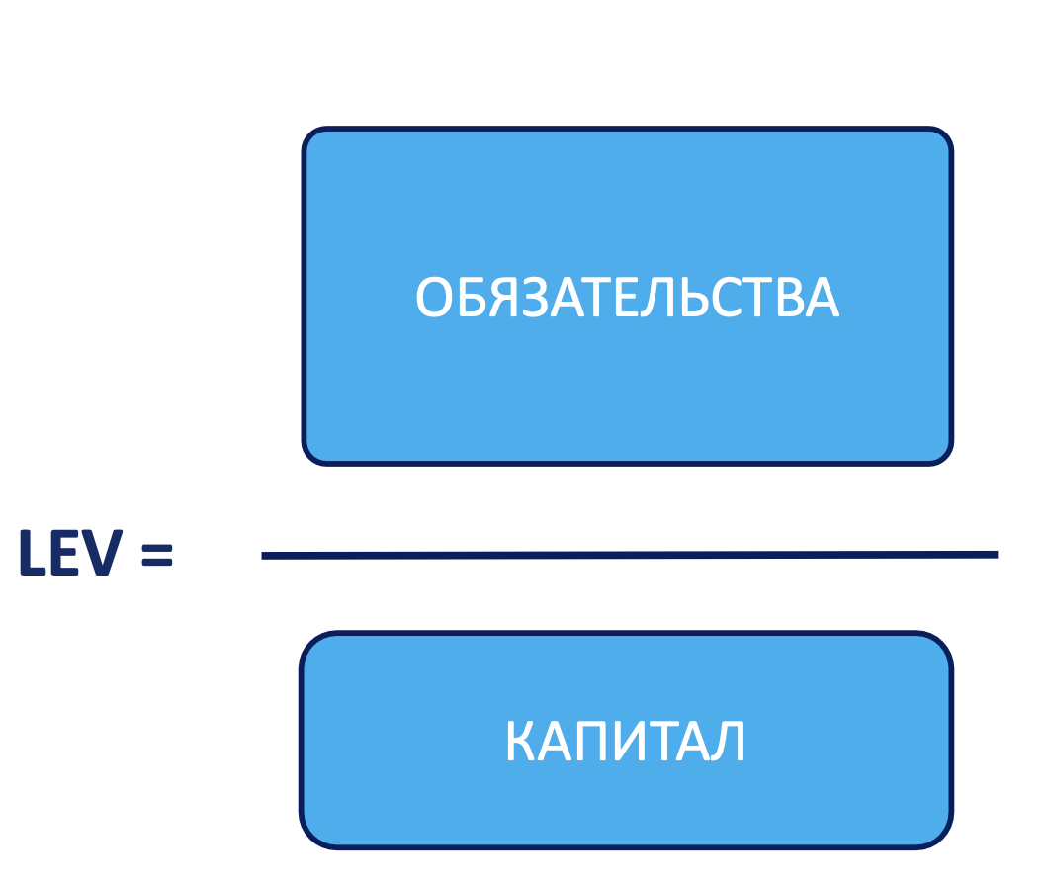
 | 6.30 | 9.00 | 5.92 | 6.56 | 5.85
 |  |  |  |  |  |  |  | 7.07% | 7.25% | 10.13% | 7.37% | 8.58%

 |  |  |  |  |  |  |  | 60.72% | 54.87% | 57.23% | 38.65% | 52.38%

5

 |  |  |  |  |  |  |  | 0.14 | 0.18 | 0.25 | 0.16 | 0.20

КАПИТАЛ
Акционерный капитал | 5,216 | 5,216 | 5,216 | 5,216 | 5,216
Добавочный капитал | 4,692 | 4,692 | 7,892 | 7,892 | 9,892
Прочие фонды | 447 | 3,208 | 412 | 644 | 578 |  |  | 13.31% | 8.21% | 11.94% | 14.05% | 11.69%
Нераспределенная прибыль | 2,475 | 196 | 3,546 | 3,757 | 4,291
ИТОГО КАПИТАЛ | 12,786 | 13,312 | 17,066 | 17,509 | 19,977

 |  |  |  |  |  |  |  | 0.30% | 0.89% | 1.67% | 0.31% | 1.74%

Графики и Структура капитала
Год | Акционерный капитал | Добавочный капитал | Прочие фонды | Нераспределенная прибыль | EM | LEV | ROE | ROA | PM | AU | CIR | SPREAD | NIM | COR
2020 | 5216 | 4,692 | 447 | 2,475 | 6.85 | 5.85 | 2.14% | 0.31% | 3.65% | 8.58% | 52.38% | 20.23% | 11.69% | 1.74%
2021 | 5216 | 4,692 | 3,208 | 196 | 7.56 | 6.56 | 5.51% | 0.73% | 9.89% | 7.37% | 38.65% | 15.67% | 14.05% | 0.31%
2022 | 5216 | 7,892 | 412 | 3,546 | 6.92 | 5.92 | 2.54% | 0.37% | 3.62% | 10.13% | 57.23% | 24.69% | 11.94% | 1.67% | 43
2023 | 5216 | 7,892 | 644 | 3,757 | 10.00 | 9.00 | 1.85% | 0.19% | 2.55% | 7.25% | 54.87% | 17.83% | 8.21% | 0.89%
2024 | 5216 | 9,892 | 578 | 4,291 | 7.30 | 6.30 | 2.94% | 0.40% | 5.69% | 7.07% | 60.72% | 14.24% | 13.31% | 0.30%

Динамика структуры капитала за период 2020-2024 гг.

Анализ активов
Динамика активов АО "Ингосстрах"
Динамика изменения основных средств, НМА и активов в форме права пользования
Номер расшифровки | Наименование статьи | 2024-07-01 | Прирост | Структура активов, % | 2023-12-31 | Прирост | Структура активов, % | 2022-12-31 | Прирост | Структура активов, % | 2021-12-31 | Прирост | Структура активов, % | 2020-12-31 | Прирост | Структура активов, % | 2019-12-31 | Динамика активов |  |  |  |  | Расшифровка №1: |  | 2024 | 2023 | 2022 | Доли 2024 | Расшифровка №2: |  | 2024 | 2023 | 2022 | Доли 2024 | Расшифровка №3: |  | 2022 | 2023 | 2024 |  | Расшифровка №4: |  | 2024 | 2023 | 2022 | Расшифровка №5: |  | 2022 | 2023 | 2024 | Расшифровка №6: |  | 2023 | 2024 | Расшифровка №7: |  | 2023 | 2024
 | АКТИВЫ (млн руб) |  |  |  |  |  |  |  |  |  |  |  |  |  |  |  |  | 2020 | 87,555 |  |  |  |  | Касса | 2,287 | 1,447 | 2,454 | 14.87% | Корпоративные кредиты | Кредиты, выданные юридическим лицам | 36,313 | 31,884 | 19,708 | 34.56% |  | Облигации федерального займа Российской Федерации (ОФЗ) | 13,489 | 11,960 | 10,864 |  |  | Облигации федерального займа Российской Федерации (ОФЗ) | 1,496 | 1,494 | 1,489 |  | Основные средства | 3,091 | 3,124 | 3,957 |  | Дебиторская задолженность | 792 | 766 |  | Предоплата и расходы будущих периодов | 1512 | 1079
1 | Денежные средства и их эквиваленты | 15,385 | -73.84% | 10.55% | 58,818 | 98.16% | 33.60% | 29,682 | 108.60% | 25.12% | 14,229 | -14.87% | 14.14% | 16,714 | -37.78% | 19.09% | 26,861 | 2021 | 100,619 |  |  |  |  | Счета типа «Ностро» в ЦБ РФ | 4,002 | 2,850 | 3,130 | 26.01% |  | Факторинг | 34,520 | 30,736 | 18,114 | 32.85% |  | Корпоративные облигации | 3,285 | 4,019 | 3,762 |  |  | Корпоративные облигации | 150 | 150 | 150 |  |  |  |  |  |  | Средства в расчетах с платежными системами | 196 | 169 |  | Обеспечение, полученное в собственность за неплатежи | 368 | 380
 | Обязательные резервы в ЦБ РФ | 550 | 94.35% | 0.38% | 283 | 52.97% | 0.16% | 185 | -73.46% | 0.16% | 697 | 19.97% | 0.69% | 581 | -13.41% | 0.66% | 671 | 2022 | 118,148 |  |  |  |  | Депозиты в ЦБ РФ |  | 10,910 |  | 0.00% | Розничные кредиты | Кредиты на покупку автомобилей | 27,242 | 22,074 | 20,763 | 25.92% |  | (Оценочный резерв под кредитные убытки) | -70 | -59 | -55 |  |  | (Оценочный резерв под кредитные убытки) | -6 | -6 | -5 |  |  |  |  |  |  | Обеспечительные платежи по программе лояльности | 0 | 110 |  | Драгоценные металлы | 264 | 234
 | Средства в других банках | 366 | 40.77% | 0.25% | 260 | 202.33% | 0.15% | 86 | 1620.00% | 0.07% | 5 | 66.67% | 0.00% | 3 | -62.50% | 0.00% | 8 | 2023 | 175,036 |  |  |  |  | Счета типа «Ностро» в прочих банках | 2141 | 4642 | 2972 | 13.92% |  | Ипотечные кредиты | 6,977 | 6,856 | 7,255 | 6.64% |  | Итого инвестиции в долговые ценные бумаги, оцениваемые по справедливой стоимости через прочий совокупный доход | 16,704 | 15,920 | 14,571 |  |  | Итого инвестиции в долговые ценные бумаги, оцениваемые по амортизированной стоимости | 1,640 | 1,638 | 1,634 |  |  |  |  |  |  | Производные финансовые активы | 10 | 36 |  | Предоплата по налогам и сборам | 1 | 13
2 | Кредиты и авансы клиентам | 105,082 | 15.27% | 72.07% | 91,163 | 44.34% | 52.08% | 63,158 | 3.41% | 53.46% | 61,076 | 22.02% | 60.70% | 50,056 | -7.42% | 57.17% | 54,067 | 2024 | 145,813 |  |  |  |  | Срочные депозиты в прочих банках со сроком погашения в течение 90 дней с даты возникновения | 5237 | 3082 | 25 | 34.04% |  | Потребительские кредиты | 5,292 | 4,649 | 2,208 | 5.04% |  | Доходность | 9.24% | 8.32% | 8.35% | 0.93% |  | Доходность | 0.00% | 9.83% | 20.69% |  |  |  |  |  |  | (Оценочный резерв под кредитные убытки) | -617 | -715 |  | Прочее | 69 | 57
 | Инвестиции в ценные бумаги, оцениваемые по справедливой стоимости через прочий совокупный доход: |  |  |  |  |  |  |  |  |  |  |  |  |  |  |  |  |  |  |  |  |  |  | Обратное репо с прочими банками со сроком погашения в течение 90 дней с даты возникновения | 1,718 | 35,887 | 21,101 | 11.17% |  | Кредиты на образование | 2 | 3 | 8 | 0.00% |  | Доля |  |  |  | 0.89% |  |  |  |  |  |  |  |  |  |  |  | Итого прочие финансовые активы | 381 | 366 |  | Оценочный резерв под кредитные убытки | -115 | -150
3 | ﻿﻿находящиеся в собственности Группы | 9,894 | -36.79% | 6.79% | 15,653 | 6.01% | 8.94% | 14,766 | -19.97% | 12.50% | 18,451 | 64.04% | 18.34% | 11,248 | 89.65% | 12.85% | 5931 |  | Кредиты и авансы клиентам | Денежные средства и их эквиваленты | Инвестиции в ценные бумаги | Основные средства, нематериальные активы и активы в форме права пользования |  | Всего денежных средств и их эквивалентов | 15,385 | 58,818 | 29,682 | 100.00% |  | (Оценочный резерв под кредитные убытки) | -5,264 | -5,039 | -4,898 | -5.01% |  | Облигации федерального займа Российской Федерации (ОФЗ) | 74.56% | 75.13% | 80.75% |  |  |  |  |  |  |  |  |  |  |  |  |  |  |  |  | Итого прочие активы | 2099 | 1613
 | ﻿﻿обремененные залогом по сделкам «РЕПО» | 4,934 | 795.46% | 3.38% | 551 | -73.86% | 0.31% | 2,108 | #DIV/0! | 1.78% | 0 |  |  | 0 | -100.00% | 0.00% | 2,281 | 2020 | 57.17% | 19.09% | 12.85% | 2.16% |  |  |  |  |  |  |  | Итого балансовая стоимость кредитов и авансов клиентам | 105,082 | 91,163 | 63,158 | 100.00% |  | Корпоративные облигации | 25.82% | 25.24% | 19.67%
 | Инвестиции в ценные бумаги, оцениваемые по амортизированной стоимости: |  |  |  |  |  |  |  |  |  |  |  |  |  |  |  |  | 2021 | 60.70% | 14.14% | 18.34% | 2.48% |  |  | 2022 | 2023 | 2024 |  |  | Доходность | 7.54% | 10.15% | 12.91%
4 | ﻿﻿находящиеся в собственности Группы | 149 | -78.56% | 0.10% | 695 | -57.47% | 0.40% | 1,634 | #DIV/0! | 1.38% | 0 | -100.00% | 0.00% | 3,972 | -46.62% | 4.54% | 7,441 | 2022 | 53.46% | 25.12% | 14.28% | 2.62% |  | Средства в других банках | 24,098 | 54,521 | 9,096 |  |  |  |  |  |  |  |  |  | 2022 | 2023 | 2024
 | ﻿﻿обремененные залогом по сделкам «РЕПО» | 1,491 | 58.11% | 1.02% | 943 | #DIV/0! | 0.54% | 0 |  |  | 0 | -100.00% | 0.00% | 63 | -94.11% | 0.07% | 1,069 | 2023 | 52.08% | 33.60% | 9.26% | 1.78% |  | Доходность | 8.00% | 3.58% | 12.90% |  |  |  | 2022 | 2023 | 2024 |  |  | (Оценочный резерв под кредитные убытки) | 70 | 59 | 55 |  | -21.43%
 | Дебиторская задолженность по текущему налогу на прибыль |  |  |  |  |  |  |  |  |  |  |  |  |  |  |  | 30 | 2024 | 72.07% | 10.55% | 10.17% | 2.71% |  |  |  |  |  |  |  | Корпоративные кредиты | 37,822 | 62620 | 70,833 | 87.28%
Динамика изменения долей крупных активов
 | Инвестиционное имущество |  |  |  |  |  |  |  | -100.00% | 0.00% | 980 | 1.34% | 0.97% | 967 | -3.11% | 1.10% | 998 |  |  |  |  |  |  | Сводная таблица доходности |  |  |  |  |  | Розничные кредиты | 30,234 | 33582 | 39,513 | 30.69% |  |  | 2022 | 2023 | 2024
Корпоративные кредиты
 | Активы, сдаваемые в операционную аренду |  |  |  |  |  |  |  |  |  |  |  |  |  |  |  | 468 |  |  |  |  |  |  |  | 2024 | 2,023 | 2,022 |  |  |  |  |  |  |  |  | от ruAAA- до ruAAA+ | 10 | 3,004 | 2,303
 | Основные средства, нематериальные активы и активы в форме права пользования | 3,957 | 26.66% | 2.71% | 3,124 | 1.07% | 1.78% | 3,091 | 23.79% | 2.62% | 2,497 | 32.05% | 2.48% | 1,891 | -4.45% | 2.16% | 1,979 |  |  |  |  |  |  | Средства в других банках | 12.90% | 3.58% | 8.00% |  |  |  |  |  |  |  |  | от ruAA- до ruAA+ | 2,690 | 521 | 642
 | Предоплата текущих налоговых обязательств | 0 |  |  | 0 | -100.00% | 0.00% | 44 | 528.57% | 0.04% | 7 | #DIV/0! | 0.01% | 0 | -100.00% | 0.00% |  |  |  |  |  |  |  | Кредиты и авансы клиентам | 7.54% | 10.15% | 12.91% |  |  |  |  |  |  |  |  | от ruA- до ruA+ | 414 | 494 | 817
Портфель ценных бумаг
 | Отложенные налоговые активы | 1,540 | -0.77% | 1.06% | 1,552 | 3.19% | 0.89% | 1,504 | 7.05% | 1.27% | 1,405 | 9.34% | 1.40% | 1,285 | #REF! | 1.47% | 1,283 |  |  |  |  |  |  | Инвестиции в долговые ценные бумаги, оцениваемые по справедливой стоимости через прочий совокупный доход | 9.24% | 8.32% | 8.35%
5 | Прочие финансовые активы | 366 | -3.94% | 0.25% | 381 | -13.21% | 0.22% | 439 | 435.37% | 0.37% | 82 | 7.89% | 0.08% | 76 | 4.11% | 0.09% | 73 |  |  |  |  |  |  | Инвестиции в долговые ценные бумаги, оцениваемые по амортизированной стоимости | 0.00% | 9.83% | 20.69%
Соотношение объема средств в других банках и их доходностей
6 | Прочие активы | 2,099 | 30.13% | 1.44% | 1,613 | 11.16% | 0.92% | 1,451 | 21.93% | 1.23% | 1,190 | 70.24% | 1.18% | 699 | -18.34% | 0.80% | 856
 | ИТОГО АКТИВЫ | 145,813 | -16.70% | 100.00% | 175,036 | 48.15% | 100.00% | 118,148 | 17.42% | 100.00% | 100,619 | 14.92% | 100.00% | 87,555 | -15.83% | 100.00% | 104,016

Розничные кредиты
Динамика крупнейших статей активов
Оценочный резерв под кредитные убытки
Номер расшифровки | Наименование статьи | 2024-07-01 | Прирост | 2023-12-31 | Прирост | 2022-12-31 | Прирост | 2021-12-31 | Прирост | 2020-12-31 | Прирост | 2019-12-31 |  |  | 0.4018324104 | -0.16695422656
1 | Процентные доходы, рассчитанные по методу эффективной процентной ставки | 10316 | -18.73% | 12,693 | 6.08% | 11,966 | 61.42% | 7,413 | -1.29% | 7,510 | 0 | 9303 |  |  |  |  |  |  | Кредиты и авансы клиентам | Денежные средства и их эквиваленты | Инвестиции в ценные бумаги | Основные средства, нематериальные активы и активы в форме права пользования
 | Прочие аналогичные доходы | 77 | -26.67% | 105 | -14.63% | 123 | -16.33% | 147 | 31.25% | 112 | #DIV/0! |  |  |  |  |  |  | 2020 | 50,056 | 16,714 | 11,248 | 1,891
 | Процентные расходы, рассчитанные по методу эффективной процентной ставки | -6082 | -5.47% | -6,434 | 2.62% | -6,270 | 111.18% | -2,969 | -23.48% | -3880 | 0 | -5021 |  |  |  |  |  | 2021 | 61,076 | 14,229 | 18,451 | 2,497
 | Прочие аналогичные расходы | -24 | -52.00% | -50 | -10.71% | -56 | #DIV/0! | 0 | #DIV/0! | 0 | #DIV/0! |  |  |  |  |  |  | 2022 | 63,158 | 29,682 | 16,874 | 3,091
 | Чистые процентные доходы | 4287 | -32.10% | 6,314 | 9.56% | 5,763 | 25.53% | 4,591 | 22.69% | 3742 | 0 | 4282 |  |  |  |  |  | 2023 | 91,163 | 58,818 | 16,204 | 3,124
 | Оценочный резерв под кредитные убытки | -313 | -61.36% | -810 | -23.15% | -1,054 | 454.74% | -190 | -78.21% | -872 | -63 | 14 |  |  |  |  |  | 2024 | 105,082 | 15,385 | 14,828 | 3,957 |  |  |  |  |  |  |  |  | 2022 | 2023 | 2024
Объем облигаций взависимости от кредитного рейтинга
 | Чистые процентные доходы после создания резерва под ожидаемые кредитные убытки | 3974 | -27.80% | 5,504 | 16.88% | 4,709 | 7.00% | 4401 | 53.34% | 2870 | 0 | 4296 |  |  |  |  |  |  |  |  |  |  |  |  |  |  |  |  |  | (Оценочный резерв под кредитные убытки) | 4,898 | 5,039 | 5,264
Оценочный резерв под кредитные убытки
2 | Комиссионные доходы | 641 | -34.66% | 981 | 37.20% | 715 | 39.65% | 512 | 29.62% | 395 | 0 | 416
 | Комиссионные расходы | -124 | -35.75% | -193 | 1.58% | -190 | -19.83% | -237 | 17.91% | -201 | 0 | -209
 | Доходы за вычетом расходов по операциям с иностранной валютой |  |  |  |  |  |  |  | -100.00% | 191 | 0 | 237 |  |  |  |  |  |  | 2022 | 2023 | 2024
 | (Расходы за вычетом доходов)/ Доходы за вычетом расходов по операциям с финансовыми инструментами, оцениваемыми по справедливой стоимости черезприбыль или убыток |  |  |  |  |  |  |  | -100.00% | -43 | -1 | -200 |  |  |  |  |  | ROA | 0.37% | 0.19% | 0.40%
 | Доходы за вычетом расходов от операций с финансовыми активами, оцениваемыми по справедливой стоимости черезпрочий совокупный доход |  |  |  |  |  |  |  | -100.00% | -49 | -5 | 12 |  |  |  |  |  | Доля активов, приносящих доход | 69.12% | 62.28% | 83.36%
 | Расходы за вычетом доходов от операций с финансовыми активами, оцениваемыми по амортизированной стоимости |  |  |  |  |  |  |  | -100.00% | -4 | -1 | -22 |  |  |  |  |  | Работающие активы | 81,666 | 109,005 | 121,550
 | Изменение прочего резерва |  |  |  |  |  |  |  | -100.00% | 115 | 1 | 58 |  |  |  |  |  | Всего активов | 118,148 | 175,036 | 145,813 | 29,223
Кредитный портфель
 | Финансовый результат от операций с иностранной валютой и ценными бумагами | 277 | -57.84% | 657 | -15.44% | 777 | 516.67% | 126 | #DIV/0! |  | #DIV/0! |  |  |  |  |  |  | Разница | 36,482 | 66,031 | 24,263
 | Прочие операционные доходы | 0 | 0.00% | 0 | 0.00% | 0 | 0.00% | 0 | -100.00% | 413 | 0 | 450 |  |  |  |  |  | Доходность | 14.65% | 11.64% | 8.49%
 | Прочие операционные расходы | -205 | -61.90% | -538 | -9.27% | -593 | -1361.70% | 47 | -114.29% | -329 | 0 | -366
 | Расходы на персонал | -2490 | -31.65% | -3,643 | 22.25% | -2,980 | -24.46% | -3,945 | 122.63% | -1772 | 0 | -2153
 | Прочие общехозяйственные и административные расходы | -1285 | -45.16% | -2,343 | 24.56% | -1,881 | #DIV/0! |  | -100.00% | -1202 | 0 | -1468
Соотношение работающих активов и общих активов
 | Прибыль до налогообложения | 788 | 85.41% | 425 | -23.70% | 557 | -38.38% | 904 | 135.42% | 384 | -1 | 1051
 | Расходы по налогу на прибыль | -201 | 99.01% | -101 | -18.55% | -124 | -27.49% | -171 | 55.45% | -110 | 0 | -203
 | ПРИБЫЛЬ ЗА ГОД | 587 | 81.17% | 324 | -25.17% | 433 | -40.93% | 733 | 167.52% | 274 | -1 | 848

Расшифровка №1: |  | 2024 | 2023 | 2022 | 2021 | 2020

 | Кредиты и авансы клиентам | 7926 | 9257 | 8155 | 6109 | 6073 |  |  |  |  |  |  |  |  |  |  |  |  |  |  |  |  |  |  |  |  |  |  |  |  | 2022 | 2023 | 2024
 | Средства в других банках | 1173 | 1951 | 1929 | 273 | 590 |  |  |  |  |  |  |  |  |  |  |  |  |  |  |  |  |  |  |  |  |  |  |  | Кредиты и авансы клиентам | 63,158 | 91,163 | 105,082
 | Долговые ценные бумаги оцениваемые по справедливой стоимости через прочий совокупный доход | 1217 | 1324 | 1544 | 1031 | 714 |  |  |  |  |  |  |  |  |  |  |  |  |  |  |  |  |  |  |  |  |  |  |  | Доходность | 12.91% | 10.15% | 7.54%
Соотношение объема кредитного портфеля и его доходности
 | Долговые ценные бумаги оцениваемые по амортизированной стоимости |  | 161 | 338 |  | 133
 | Процентные доходы рассчитанные по методу эффективной процентной ставки | 10316 | 12693 | 11966 | 7413 | 7510 |  |  |  |  |  |  |  |  |  |  |  |  | 2022 | 2023 | 2024
 |  |  |  |  |  |  |  |  |  |  |  |  |  |  |  |  |  | Касса | 2,454 | 1,447 | 2,287
Расшифровка №2: |  | 2024 | 2023 | 2022 | 2021 | 2020 |  |  |  |  |  |  |  |  |  |  |  | Доходность | 0.49% | 0.69% | 0.31%
 | Финансовые гарантии выданные | 332 | 544 | 364 | 162 | 131
 | Расчетные операции | 133 | 258 | 213 | 224 | 191
 | Вознаграждение по агентским договорам | 2 | 31 | 50 | 43
 | Кассовые операции | 7 | 10 | 12 | 12 | 16
 | Комиссионные за выполнение функций валютного контроля | 65 | 84 | 55 |  | 36
 | Операции с ценными бумагами | 65 | 51 | 18 |  | 14
 | Прочее | 37 | 3 | 3 | 71 | 7
 | Комиссионные доходы | 641 | 981 | 715 | 512 | 395

Анализ обязательств
Анализ динамики обязательств
Номер строки | Наименование статьи | 2024-07-01 | Структура пассивов, % | Прирост | 2023-12-31 | Структура пассивов, % | Прирост | 2022-12-31 | Структура пассивов, % | Прирост | 2021-12-31 | Структура пассивов, % | Прирост | 2020-12-31 | Структура пассивов, % | Прирост | 2019-12-31 | Структура пассивов, % |  | Динамика обязательств
ПАССИВЫ (млн руб) |  |  |  |  |  |  |  |  |  |  |  |  |  |  |  |  |  |  |  | 2020 | 74,769
 | Обязательства по возврату проданного или перезаложенного обеспечения |  |  |  |  |  |  |  |  |  |  |  |  |  |  |  | 1,230 | 1.34% |  | 2021 | 87,307
 | Средства других банков | 7,276 | 5.78% | -62.72% | 19,516 | 12.39% | 337.77% | 4,458 | 4.41% | 14.45% | 3,895 | 4.46% | 728.72% | 470 | 0.63% | -85.81% | 3,312 | 3.62% |  | 2022 | 101,082
 | Средства клиентов | 113,885 | 90.50% | -15.53% | 134,821 | 85.59% | 43.63% | 93,867 | 92.86% | 17.13% | 80,142 | 91.79% | 11.49% | 71,880 | 96.14% | -9.03% | 79,017 | 86.27% |  | 2023 | 157,527
 | Выпущенные долговые ценные бумаги | 0 | 0.00% | 0.00% | 0 | 0.00% | 0.00% | 0 | 0.00% | 0.00% | 0 | 0.00% | 0.00% | 102 | 0.14% | 0.00% | 397 | 0.43% |  | 2024 | 125,836
 | Текущие обязательства по налогу на прибыль | 30 | 0.02% | 20.00% | 25 | 0.02% |  | 0 | 0.00% | 0.00% | 0 | 0.00% | -100.00% | 11 | 0.01% | 100.00% | - | -
 | Прочие финансовые обязательства | 1,507 | 1.20% | 42.84% | 1,055 | 0.67% | -4.87% | 1,109 | 1.10% | -55.80% | 2,509 | 2.87% | 510.46% | 411 | 0.55% | -30.92% | 595 | 0.65%
 | Прочие обязательства | 3,138 | 2.49% | 48.72% | 2,110 | 1.34% | 28.03% | 1,648 | 1.63% | 116.56% | 761 | 0.87% | 92.66% | 395 | 0.53% | -32.48% | 585 | 0.64%
 | Субординированный долг | 0 | 0.00% | 0.00% | 0 | 0.00% | 0.00% | 0 | 0.00% | 0.00% | 0 | 0.00% | 0.00% | 1,500 | 2.01% | 0.00% | 6,461 | 7.05%
 | ИТОГО ОБЯЗАТЕЛЬСТВА | 125,836 |  |  | 157,527 |  |  | 101,082 |  |  | 87,307 |  |  | 74,769 |  |  | 91,597

Структура обязательств (2024)
Обязательства по возврату проданного или перезаложенного обеспечения
Средства других банков | 7,276
Средства клиентов | 113,885
Выпущенные долговые ценные бумаги | 0
Текущие обязательства по налогу на прибыль | 30
Прочие финансовые обязательства | 1,507
Прочие обязательства | 3,138
Субординированный долг | 0
Структура обязательств (2023)
Обязательства по возврату проданного или перезаложенного обеспечения
Средства других банков | 19,516
Средства клиентов | 134,821
Выпущенные долговые ценные бумаги | 0
Текущие обязательства по налогу на прибыль | 25
Прочие финансовые обязательства | 1,055
Прочие обязательства | 2,110
Субординированный долг | 0
 | Расшифровка №1
 | Прочие финансовые обязательства: | 2024-07-01 | 2023-12-31
 | Обязательства по аренде | 1,015 | 818
 | Незавершенные расчеты | 168 | 0
 | Обязательства по программе лояльности | 131 | 102
 | Производные финансовые обязательства | 82 | 19
 | Кредиторская задолженность | 64 | 76
 | Расчеты с операторами услуг платежной инфраструктуры | 47 | 40
 | Итого прочие финансовые обязательства | 1,507 | 1,055

 | Расшифровка №2
 | Прочие обязательства: | 2024-07-01 | 2023-12-31
 | Расчеты по выданным банковским гарантиям | 1,401 | 1,070
 | Начисленные затраты на вознаграждения работникам | 1,091 | 600
Структура об-в (2023)
Обязательства по возврату проданного или перезаложенного обеспечения
Средства других банков | 19,516
Средства клиентов | 134,821
Выпущенные долговые ценные бумаги | 0
Текущие обязательства по налогу на прибыль | 25
Прочие финансовые обязательства | 1,055
Прочие обязательства | 2,110
Субординированный долг | 0
 | Налоги к уплате за исключением налога на прибыль | 252 | 175
 | Расчеты по социальному страхованию и обеспечению | 151 | 45
Структура об-в (2022)
Обязательства по возврату проданного или перезаложенного обеспечения
Средства других банков | 4,458
Средства клиентов | 93,867
Выпущенные долговые ценные бумаги | 0
Текущие обязательства по налогу на прибыль | 0
Прочие финансовые обязательства | 1,109
Прочие обязательства | 1,648
Субординированный долг | 0
 | Резерв по условным обязательствам | 126 | 178
 | Прочее | 117 | 42
 | Итого прочие обязательства | 3,138 | 2,110
Структура обязательств (2022)
Обязательства по возврату проданного или перезаложенного обеспечения
Средства других банков | 4,458
Средства клиентов | 93,867
Выпущенные долговые ценные бумаги | 0
Текущие обязательства по налогу на прибыль | 0
Прочие финансовые обязательства | 1,109
Прочие обязательства | 1,648
Субординированный долг | 0

Структура прочих финансовых обязательств

Структура об-в (2021)
Обязательства по возврату проданного или перезаложенного обеспечения
Средства других банков | 3,895
Средства клиентов | 80,142
Выпущенные долговые ценные бумаги | 0
Текущие обязательства по налогу на прибыль | 0
Прочие финансовые обязательства | 2,509
Прочие обязательства | 761
Субординированный долг | 0

Структура об-в (2020)
Обязательства по возврату проданного или перезаложенного обеспечения
Средства других банков | 470
Средства клиентов | 71880
Выпущенные долговые ценные бумаги | 102
Текущие обязательства по налогу на прибыль | 11
Прочие финансовые обязательства | 411
Прочие обязательства | 395
Субординированный долг | 1500
 |  |  |  |  |  | Структура привлеченных средств (депозитные и недепозитные источники)
 |  |  |  |  |  |  |  | 2024-07-01 | Доля от привлеченных средств | 2023-12-31 | Доля от привлеченных средств
 |  |  |  |  |  | Недепозитные источники |  |  |  |  |  |  |  | 2024-07-01 | 2023-12-31
 |  |  |  |  |  | 1. Средства других банков |  |  |  |  |  |  | Счета других банков | 7,276 | 19,516
 |  |  |  |  |  | Договоры продажи и обратного выкупа с другими банками |  | 7,220 | 5.96% | 19,504 | 12.64% |  | Выпущенные долговые ценные бумаги | 0 | 0
 |  |  |  |  |  | Счета типа «Лоро» |  | 56 | 0.05% | 12 | 0.01% |  | Средства физ. лиц | 27,665 | 107,305
 |  |  |  |  |  | Итого средства других банков |  | 7,276 | 6.01% | 19,516 | 12.65% |  | Средства юр. лиц | 86,220 | 27,516
Структура прочих обязательств
 |  |  |  |  |  | 2. Выпущенные долговые ценные бумаги |  | 0 | 0.00% | 0 | 0.00%
Структура привлеченных средств (2024 г)
Структура привлеченных средств (2023 г)
 |  |  |  |  |  | Депозитные источники
 |  |  |  |  |  | 1.Юридические лица
 |  |  |  |  |  | ﻿﻿Текущие/расчетные счета |  | 16,177 | 13.35% | 49,938 | 32.36%
 |  |  |  |  |  | ﻿﻿Срочные депозиты |  | 70,043 | 57.81% | 57,367 | 37.17%
 |  |  |  |  |  | Итого средства юридических лиц |  | 86,220 | 71.16% | 107,305 | 69.53%
 |  |  |  |  |  | 2.Физические лица
 |  |  |  |  |  | ﻿﻿Текущие счета/счета до востребования |  | 8,883 | 7.33% | 7,230 | 4.68%
 |  |  |  |  |  | ﻿﻿Срочные вклады |  | 18,782 | 15.50% | 20,286 | 13.14%
 |  |  |  |  |  | Итого средства физических лиц |  | 27,665 | 22.83% | 27,516 | 17.83%
 |  |  |  |  |  | Итого депозитная база |  | 113,885 | 93.99% | 134,821 | 87.35%
 |  |  |  |  |  | Итого привлеченных средств (депозитные и недепозитные источники) |  | 121,161 |  | 154,337

Депозитная база
 |  |  |  |  |  | Анализ депозитной базы
 |  |  |  |  |  | 1.Юридические лица |  | 2024-07-01 | Доля от депозитной базы | 2023-12-31 | Доля от депозитной базы | 2022-12-31 | Доля от депозитной базы |  |  |  | 2024 г | 2023 г | 2022 г
 |  |  |  |  |  | ﻿﻿Текущие/расчетные счета |  | 16,177 | 14.20% | 49,938 | 37.04% | 11,158 | 11.89% |  |  | ﻿Расчетные счета юр. лиц | 16,177 | 49,938 | 11,158
 |  |  |  |  |  | ﻿﻿Срочные депозиты |  | 70,043 | 61.50% | 57,367 | 42.55% | 59,078 | 62.94% |  |  | ﻿﻿Срочные депозиты юр. лиц | 70,043 | 57,367 | 59,078
 |  |  |  |  |  | Итого средства юридических лиц |  | 86,220 | 75.71% | 107,305 | 79.59% | 70,236 | 74.83% |  |  | Текущие счета физ.лиц | 8,883 | 7,230 | 4,442
 |  |  |  |  |  | 2.Физические лица |  |  |  |  |  |  |  |  |  | Срочные вклады физ. лиц | 18,782 | 20,286 | 19,189
 |  |  |  |  |  | ﻿﻿Текущие счета/счета до востребования |  | 8,883 | 7.80% | 7,230 | 5.36% | 4,442 | 4.73%
 |  |  |  |  |  | ﻿﻿Срочные вклады |  | 18,782 | 16.49% | 20,286 | 15.05% | 19,189 | 20.44%
 |  |  |  |  |  | Итого средства физических лиц |  | 27,665 | 24.29% | 27,516 | 20.41% | 23,631 | 25.17%
 |  |  |  |  |  | Итого депозитная база |  | 113,885 |  | 134,821 |  | 93,867

 |  |  |  |  |  |  | Анализ зависимости банка от МБК |  |  |  |  |  |  | Анализ зависимости банка от МБК
 |  |  |  |  |  |  |  |  |  | Доля от об-в | Доля от пассивов |  |  |  | Доля от об-в | Доля от пассивов
 |  |  |  |  |  | 2024-07-01 | Средства других банков |  | 7,276 | 5.78% | 4.99% |  |  | 2024-07-01 | 5.78% | 4.99%
 |  |  |  |  |  |  | Обязательствва банка |  | 125,836 |  |  |  |  | 2023-12-31 | 15.51% | 13.38%
 |  |  |  |  |  |  | Пассивы банка |  | 145,813 |  |  |  |  | 2022-12-31 | 3.54% | 3.06%
 |  |  |  |  |  | 2023-12-31 | Средства других банков |  | 19,516 | 15.51% | 13.38% |  |  | 2021-12-31 | 3.10% | 2.67%
 |  |  |  |  |  |  | Обязательствва банка |  | 125,836 |  |  |  |  | 2020-12-31 | 0.37% | 0.32%
 |  |  |  |  |  |  | Пассивы банка |  | 145,813
 |  |  |  |  |  | 2022-12-31 | Средства других банков |  | 4,458 | 3.54% | 3.06%
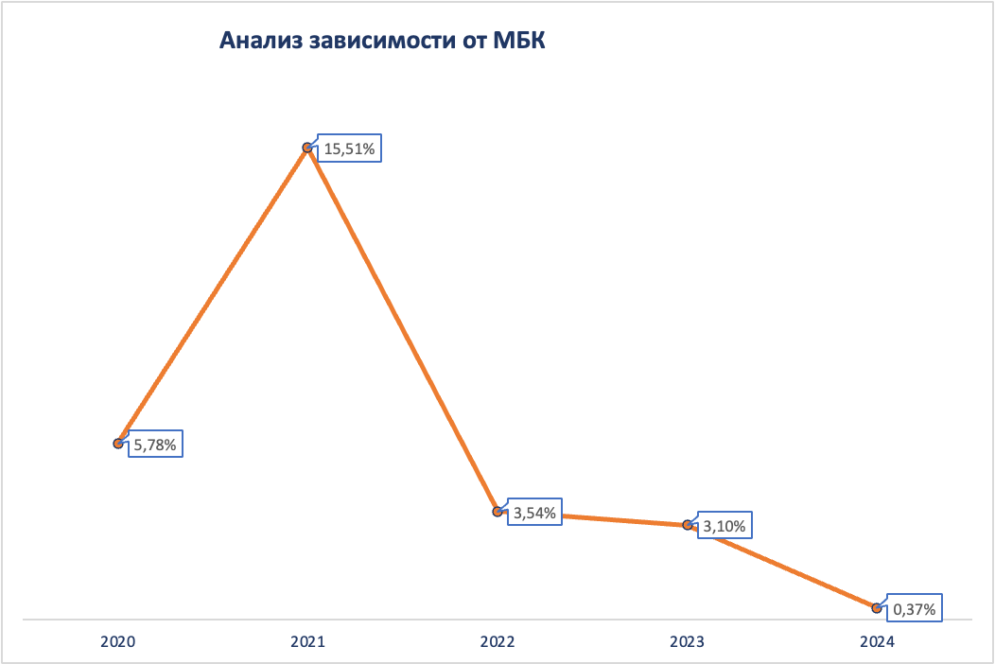
 |  |  |  |  |  |  | Обязательствва банка |  | 125,836
 |  |  |  |  |  |  | Пассивы банка |  | 145,813
 |  |  |  |  |  | 2021-12-31 | Средства других банков |  | 3,895 | 3.10% | 2.67%
 |  |  |  |  |  |  | Обязательствва банка |  | 125,836
 |  |  |  |  |  |  | Пассивы банка |  | 145,813
 |  |  |  |  |  | 2020-12-31 | Средства других банков |  | 470 | 0.37% | 0.32%
 |  |  |  |  |  |  | Обязательствва банка |  | 125,836
 |  |  |  |  |  |  | Пассивы банка |  | 145,813

Детализация доходов и расходов
Детализация расходов и доходов |  |  |  |  |  |  | CAGR, 2022-2024 | CAGR, 2020-2023 | Темпы прироста
 | 2019 | 2020 | 2021 | 2022 | 2023 | 2024 |  |  | 2020 | 2021 | 2022 | 2023 | 2024
Процентные доходы рассчитанные по методу эффективной процентной ставки | 9142 | 7510 | 7413 | 11966 | 12693 | 10316 | -0.057622444586 | 19.12% | -17.85% | -1.29% | 61.42% | 6.08% | -18.73%
Кредиты и авансы клиентам | 7242 | 6073 | 6109 | 8155 | 9257 | 7926 |  | 15.09% | -16.14% | 0.59% | 33.49% | 13.51% | -14.38%
Средства в других банках | 527 | 590 | 273 | 1929 | 1951 | 1173 |  | 48.98% | 11.95% | -53.73% | 606.59% | 1.14% | -39.88%
Долговые ценные бумаги оцениваемые по справедливой стоимости через прочий совокупный доход | 1046 | 714 | 1031 | 1544 | 1324 | 1217 |  | 22.86% | -31.74% | 44.40% | 49.76% | -14.25% | -8.08%
Долговые ценные бумаги оцениваемые по амортизированной стоимости | 327 | 133 |  | 338 | 161 |  |  | 6.58% | -59.33% |  |  | -52.37%
Прочие аналогичные доходы | 161 | 112 | 147 | 123 | 105 | 77 |  | -2.13% | -30.43% | 31.25% | -16.33% | -14.63% | -26.67%
Дебиторская задолженность по лизинговым контрактам | 161 | 112 | 147 | 123 | 105 | 77 |  | -2.13%
Процентные расходы рассчитанные по методу эффективной процентной ставки | -5021 | -3880 | -2969 | -6270 | -6434 | -6082 |  | 18.36% | -22.72% | -23.48% | 111.18% | 2.62% | -5.47%
Текущие счета и депозиты юридических лиц | -1947 | -1379 | -1363 | -3871 | -4438 | -4401 |  | 47.64% | -29.17% | -1.16% | 184.01% | 14.65% | -0.83%
Текущие счета и депозиты физических лиц | -2346 | -2200 | -1381 | -2254 | -1460 | -1138 |  | -12.77% | -6.22% | -37.23% | 63.22% | -35.23% | -22.05%
Счета и депозиты банков | -211 | -25 | -78 | -133 | -535 | -543 |  | 177.63% | -88.15% | 212.00% | 70.51% | 302.26% | 1.50%
Задолженность перед Минфином России | -18 |  |  |  | -1
Субсординированный долг | -390 | -214 | -115 | -12 |  |  |  |  | -45.13% | -46.26% | -89.57%
Выпущенные долговые ценные бумаги | -58 | -23 | -3 |  |  |  |  |  | -60.34% | -86.96% | -100.00%
Прочие аналогичные расходы |  |  |  | -56 | -50 | -24 |  |  |  |  |  | -10.71% | -52.00%
Процентные расходы по обязательствам по аренде |  |  |  | -56 | -50 | -24
Чистые процентные доходы | 4282 | 3742 | 4591 | 5763 | 6314 | 4287 |  | 19.05% | -12.61% | 22.69% | 25.53% | 9.56% | -32.10%
Оценочный резерв под кредитные убытки | 14 | -872 | -190 | -1054 | -810 | -313 |  | -2.43% | -6328.57% | -78.21% | 454.74% | -23.15% | -61.36%
Чистые процентные доходы после создания резерва под ожидаемые кредитные убытки | 4296 | 2870 | 4401 | 4709 | 5504 | 3974 |  | 24.24% | -33.19% | 53.34% | 7.00% | 16.88% | -27.80%
Комиссионные доходы | 416 | 395 | 512 | 715 | 981 | 641 |  | 35.42% | -5.05% | 29.62% | 39.65% | 37.20% | -34.66%
Финансовые гарантии выданные | 96 | 131 | 162 | 364 | 544 | 332 |  | 60.73% | 36.46% | 23.66% | 124.69% | 49.45% | -38.97%
Расчетные операции | 232 | 191 | 224 | 213 | 258 | 133 |  | 10.54% | -17.67% | 17.28% | -4.91% | 21.13% | -48.45%
Вознаграждение по агентским договорам |  |  | 43 | 50 | 31 | 2 |  |  |  |  | 16.28% | -38.00% | -93.55%
Кассовые операции | 27 | 16 | 12 | 12 | 10 | 7 |  | -14.50% | -40.74% | -25.00% | 0.00% | -16.67% | -30.00%
Комиссионные за выполнение функций валютного контроля | 36 | 36 |  | 55 | 84 | 65 |  | 32.64% | 0.00% | -100.00% |  | 52.73% | -22.62%
Операции с ценными бумагами | 14 | 14 |  | 18 | 51 | 65 |  | 53.87% | 0.00% | -100.00% |  | 183.33% | 27.45%
Прочее | 11 | 7 | 71 | 3 | 3 | 37 |  | -24.61% | -36.36% | 914.29% | -95.77% | 0.00% | 1133.33%
Комиссионные расходы | -209 | -201 | -237 | -190 | -193 | -124 |  | -1.34% | -3.83% | 17.91% | -19.83% | 1.58% | -35.75%
Расчетные операции | -180 | -180 | -193 | -127 | -131 | -97 |  | -10.05% | 0.00% | 7.22% | -34.20% | 3.15% | -25.95%
Операции с ценными бумагами | -10 | -10 |  | -18 | -41 | -13 |  | 60.05% | 0.00% | -100.00% |  | 127.78% | -68.29%
Операции с иностранной валютой на бирже | -11 | -3 |  | -11 | -6 |  |  | 25.99% | -72.73% | -100.00% |  | -45.45%
Кассовые операции | -8 | -8 | -6 | -18 | -4 | -3 |  | -20.63% | 0.00% | -25.00% | 200.00% | -77.78% | -25.00%
Прочее |  |  | -38 | -16 | -11 | -11 |  |  |  |  | -57.89% | -31.25% | 0.00%
Чистый комиссионный доход | 207 | 194 | 275 | 525 | 788 | 517 |  | 59.55% | -6.28% | 41.75% | 90.91% | 50.10% | -34.39%

Финансовый результат от операций с иностранной валютой и ценными бумагами | 27 | 95 | 126 | 777 | 657 | 277 |  | 90.52% | 251.85% | 32.63% | 516.67% | -15.44% | -57.84%
Изменение прочего резерва | 58 | 115 |  |  |  |  |  |  | 98.28% | -100.00%
Прочие операционные доходы | 334 | 413 | 47 |  |  |  |  |  | 23.65% | -88.62% | -100.00%
Прочие операционные расходы | -250 | -329 | -3945 | -593 | -538 | -205 |  | 17.81% | 31.60% | 1099.09% | -84.97% | -9.27% | -61.90%
Расходы на персонал | -2153 | -1772 |  | -2980 | -3643 | -2490 |  | 27.15% | -17.70% | -100.00% |  | 22.25% | -31.65%
Прочие общехозяйственные и административные расходы | -1468 | -1202 |  | -1881 | -2343 | -1285 |  | 24.92% | -18.12% | -100.00% |  | 24.56% | -45.16%
Прибыль до налогообложения | 1051 | 384 | 904 | 557 | 425 | 788 |  | 3.44% | -63.46% | 135.42% | -38.38% | -23.70% | 85.41%
Расходы по налогу на прибыль | -203 | -110 | -171 | -124 | -101 | -201 |  | -2.81% | -45.81% | 55.45% | -27.49% | -18.55% | 99.01%
ПРИБЫЛЬ ЗА ГОД/ПЕРИОД | 848 | 274 | 733 | 433 | 324 | 587 |  | 5.75% | -67.69% | 167.52% | -40.93% | -25.17% | 81.17%
Прочий совокупный доход/убыток
Статьи которые впоследствии могут быть переклассифицированы в состав прибылей или убытков
Долговые ценные бумаги оцениваемые по справедливой стоимости через прочий совокупный доход
Финансовый результат за период | 137 | 59 | -210 | 23 | 128 | -38 |  | 29.46% | -56.93% | -455.93% | -110.95% | 456.52% | -129.69%
Финансовый результат перенесенный в прибыль или убыток в результате выбытия | 36 | -18 |  | 273 | 18 | -21 |  | -200.00% | -150.00% | -100.00% |  | -93.41% | -216.67%
Налог на прибыль отраженный непосредственно в прочем совокупном доходе | -37 | -6 |  | -60 | -32 | 11 |  | 74.72% | -83.78% | -100.00% |  | -46.67% | -134.38%
Статьи которые впоследствии не будут реклассифицированы в состав прибылей или убытков
Финансовый результат от инвестиций в долевые ценные бумаги оцениваемые по справедливой стоимости через прочий совокупный доход | 25 | 30 | 3 | -24 | 125 | -19 |  | 60.91% | 20.00% | -90.00% | -900.00% | -620.83% | -115.20%
Переоценка зданий |  | 43 |  | 6 | 22 | - |  | -20.02% |  | -100.00% |  | 266.67%
Налог на прибыль отраженный непосредственно в прочем совокупном доходе | -5 | -15 |  | 3 | -29 | 4 |  | 24.58% | 200.00% | -100.00% |  | -1066.67% | -113.79%
ИТОГО ПРОЧИЙ СОВОКУПНЫЙ ДОХОД ЗА ГОД/ПЕРИОД | 156 | 93 | -207 | 221 | 232 | -63 |  | 35.62% | -40.38% | -322.58% | -206.76% | 4.98% | -127.16%
Итого совокупный доход за год/период | 1004 | 367 | 526 | 654 | 556 | 524 |  | 14.85% | -63.45% | 43.32% | 24.33% | -14.98% | -5.76%

ДОХОДЫ
Процентные доходы | 7622 | 7560 | 12089 | 12798 | 10393 |  |  | 11.19% | -0.81% | 59.91% | 5.86% | -18.79%
Доля процентных доходов | 88.22% | 91.69% | 89.01% | 88.65% | 91.88% |  |  | 0.07% | 3.94% | -2.92% | -0.41% | 3.64%
Комиссионные доходы | 395 | 512 | 715 | 981 | 641 |  |  | 7.78% | 29.62% | 39.65% | 37.20% | -34.66%
Доля комиссионных доходов | 4.57% | 6.21% | 5.26% | 6.80% | 5.67% |  |  | -3.00% | 35.83% | -15.22% | 29.08% | -16.61%
...

графики для презентации
Настя Пазникова

Динамика структуры капитала за период 2020-2024 гг.
 | Добавочный капитал | Нераспределенная прибыль | Акционерный капитал | Прочие фонды
2020 | 4,692 | 2475 | 5216 | 447
2021 | 4,692 | 196 | 5216 | 3,208
2022 | 7,892 | 3546 | 5216 | 412
2023 | 7,892 | 3757 | 5216 | 644
2024 | 9,892 | 4291 | 5216 | 578
Показатели структуры капитала
 | EM | LEV
2020 | 6.85 | 5.85
2021 | 7.56 | 6.56
2022 | 6.92 | 5.92
2023 | 10.00 | 9.00
2024 | 7.30 | 6.30
 | CIR
2020 | 52.38%
2021 | 38.65%
2022 | 57.23%
2023 | 54.87%
2024 | 60.72%
CIR
 | CIR
2020 | 52.38%
2021 | 38.65%
2022 | 57.23%
2023 | 54.87%
2024 | 60.72%
 | COR
2020 | 1.74%
2021 | 0.31%
2022 | 1.67%
2023 | 0.89%
2024 | 0.30%
COR
 | COR
2020 | 1.74%
2021 | 0.31%
2022 | 1.67%
2023 | 0.89%
2024 | 0.30%

Настя Кашурина

Динамика крупнейших статей активов
 | Кредиты и авансы клиентам | Денежные средства и их эквиваленты | Инвестиции в ценные бумаги | Основные средства, нематериальные активы и активы в форме права пользования
2020 | 50,056 | 16,714 | 11,248 | 1,891
2021 | 61,076 | 14,229 | 18,451 | 2,497
2022 | 63,158 | 29,682 | 16,874 | 3,091
2023 | 91,163 | 58,818 | 16,204 | 3,124
2024 | 105,082 | 15,385 | 14,828 | 3,957
Соотношение объема средств в других банках и их доходностей
 | Средства в других банках | Доходность
2022 | 24,098 | 8.00%
2023 | 54,521 | 3.58%
2024 | 9,096 | 12.90%
Динамика изменения основных средств, НМА и активов в форме права пользования
 | Основные средства
2022 | 3,091
2023 | 3,124
2024 | 3,957
Кредитный портфель
 | Корпоративные кредиты | Розничные кредиты
2022 | 37822 | 30234
2023 | 62620 | 33582
2024 | 70833 | 39513
Корпоративные кредиты
 | Кредиты, выданные юридическим лицам | Факторинг
2024 | 36,313 | 34,520
2023 | 31,884 | 30,736
2022 | 19,708 | 18,114
Розничные кредиты
 | Кредиты на покупку автомобилей | Ипотечные кредиты | Потребительские кредиты | Кредиты на образование
2024 | 27,242 | 6,977 | 5,292 | 2
2023 | 22,074 | 6,856 | 4,649 | 3
2022 | 20,763 | 7,255 | 2,208 | 8
Соотношение объема кредитного портфеля и его доходности
 | Кредиты и авансы клиентам | Доходность
2022 | 63,158 | 12.91%
2023 | 91,163 | 10.15%
2024 | 105,082 | 7.54%
Портфель ценных бумаг
 | Облигации федерального займа Российской Федерации (ОФЗ) | Корпоративные облигации
2022 | 13,489 | 3,285
2023 | 11,960 | 4,019
2024 | 10,864 | 3,762
Объем облигаций взависимости от кредитного рейтинга
 | от ruAAA- до ruAAA+ | от ruAA- до ruAA+ | от ruA- до ruA+
2022 | 10 | 2690 | 414
2023 | 3,004 | 521 | 494
2024 | 2,303 | 642 | 817
Соотношение работающих активов и общего количества активов
 | Работающие активы | Всего активов
2022 | 81,666 | 36,482
2023 | 109,005 | 66,031
2024 | 121,550 | 24,263
Динамика изменения долей крупных активов
 | Кредиты и авансы клиентам | Денежные средства и их эквиваленты | Инвестиции в ценные бумаги | Основные средства, нематериальные активы и активы в форме права пользования
2020 | 57.17% | 19.09% | 12.85% | 2.16%
2021 | 60.70% | 14.14% | 18.34% | 2.48%
2022 | 53.46% | 25.12% | 14.28% | 2.62%
2023 | 52.08% | 33.60% | 9.26% | 1.78%
2024 | 72.07% | 10.55% | 10.17% | 2.71%

Структура прочих финансовых обязательств
 | 01.07.2024 | 31.12.2023
Обязательства по аренде | 1015 | 818
Незавершенные расчеты | 168 | 0
Обязательства по программе лояльности | 131 | 102
Производные финансовые обязательства | 82 | 19
Кредиторская задолженность | 64 | 76
Расчеты с операторами услуг платежной инфраструктуры | 47 | 40
Структура прочих обязательств
 | 01.07.2024 | 31.12.2023
Расчеты по выданным банковским гарантиям | 1,401 | 1070
Начисленные затраты на вознаграждения работникам | 1,091 | 600
Налоги к уплате за исключением налога на прибыль | 252 | 175
Расчеты по социальному страхованию и обеспечению | 151 | 45
Резерв по условным обязательствам | 126 | 178
Прочее | 117 | 42
Депозитная база
 | 01.07.2024 | 31.12.2023 | 31.12.2022
﻿Расчетные счета юр. лиц | 16,177 | 49,938 | 11,158
﻿﻿Срочные депозиты юр. лиц | 70,043 | 57,367 | 59,078
Текущие счета физ.лиц | 8,883 | 7,230 | 4,442
Срочные вклады физ. лиц | 18,782 | 20,286 | 19,189
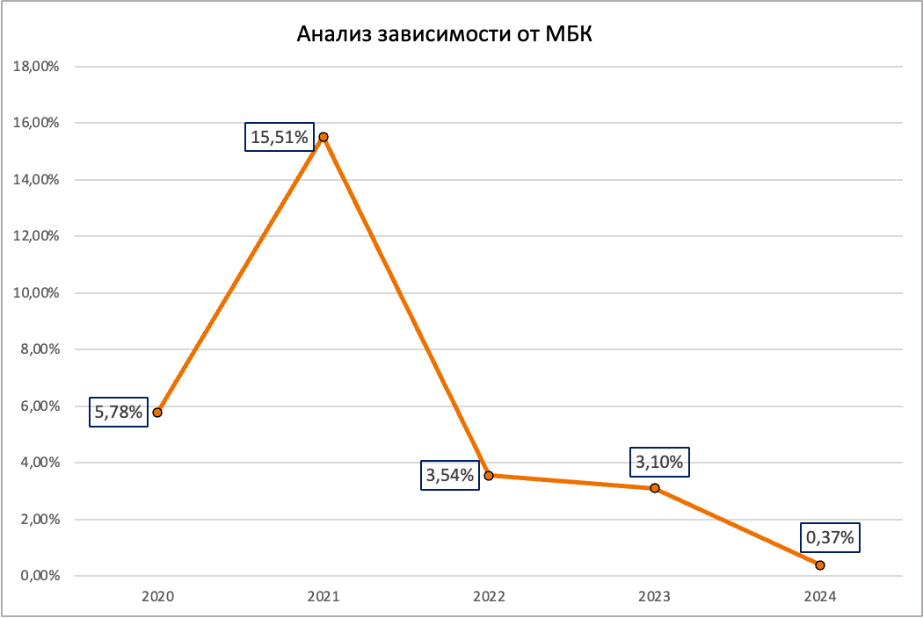
Мельник
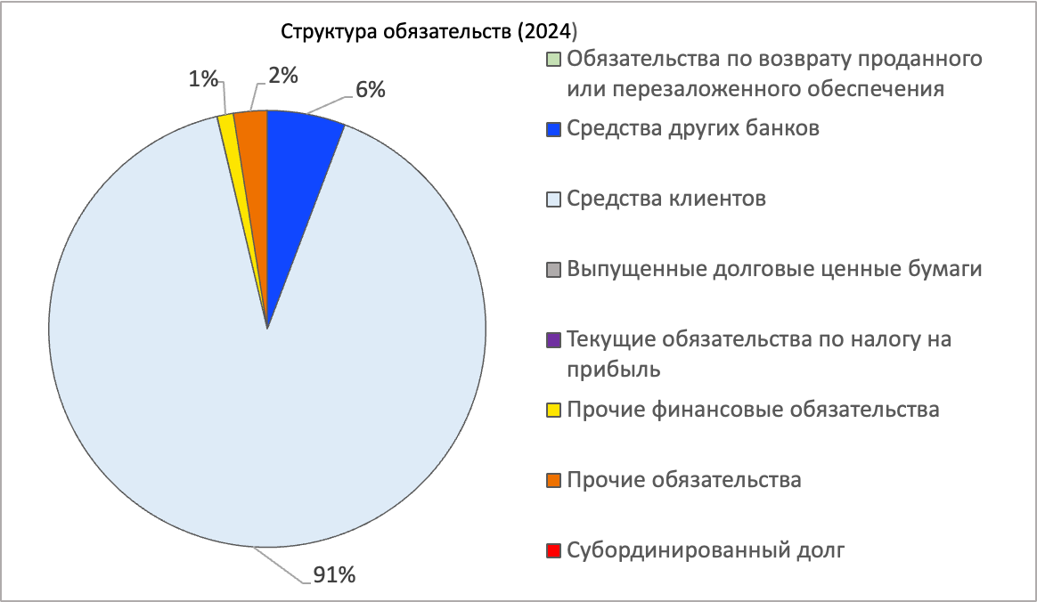
Анализ динамики обязательств
2020 | 74,769
2021 | 87,307
2022 | 101,082
2023 | 157,527
2024 | 125,836
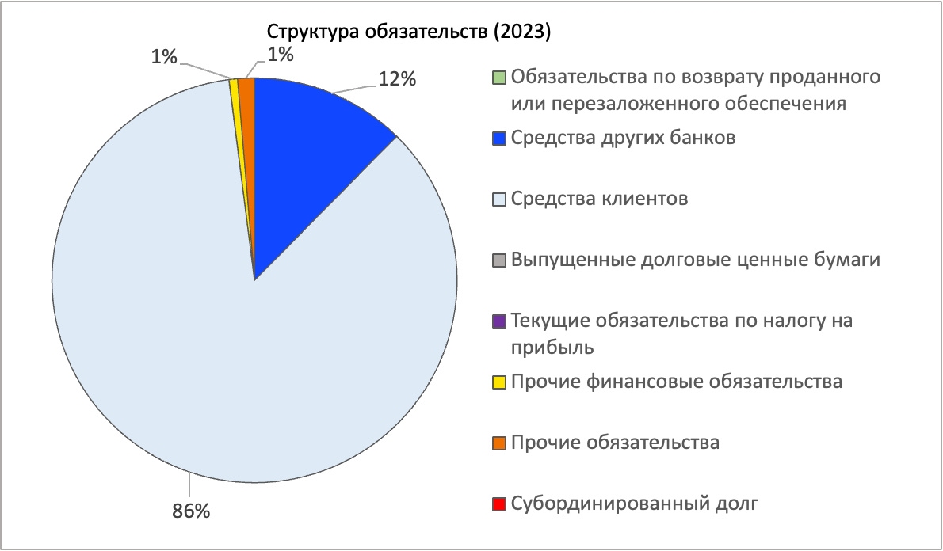
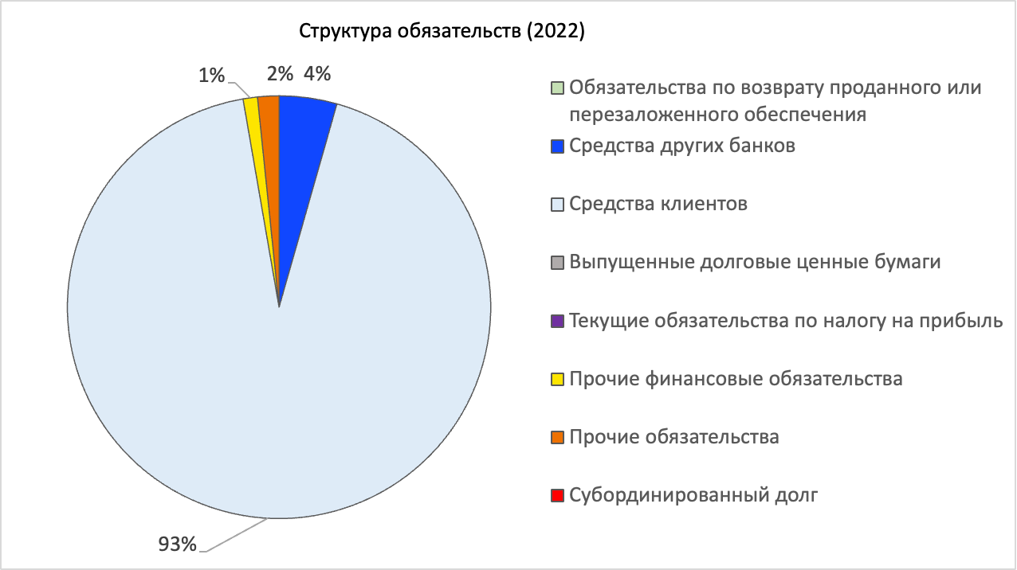
Структура привлеченных средств (2024 г)
Счета других банков | 7276
Выпущенные долговые ценные бумаги | 0
Средства физ. лиц | 27665
Средства юр. лиц | 86220
Структура привлеченных средств (2023 г)
Счета других банков | 19516
Выпущенные долговые ценные бумаги | 0
Средства физ. лиц | 107305
Средства юр. лиц | 27516

Динамика структуры доходов за период 2020-2024 гг.
 | Процентные доходы | Комиссионные доходы | Прочие непроцентные доходы
2020 | 7622 | 395 | 623
2021 | 7560 | 512 | 173
2022 | 12089 | 715 | 777
2023 | 12798 | 981 | 657
2024 | 10393 | 641 | 277
Настя Масловская

Динамика совокупных доходов и расходов за период 2020-2024 гг.
 | ИТОГО ДОХОДЫ | ИТОГО РАСХОДЫ
2020 | 8640
2021 | 8245
2022 | 13581
2023 | 14436
2024 | 11311

